Лист1
 | ВЫЧИСЛЕНИЕ КОНТРОЛЬНОЙ СУММЫ EEPROM
 | для одной кнопки
 | метка начала записи | кол-во данных | LOAD OFFSET | символ кнопки 1байт | код кнопки 1 |  |  |  |  |  | 1байт - это символ кнопки (в программе, для опознования данных от кнопок)
 |  |  | RECTYPE |  | 2байт | 3байт | 4байт | 5байт | CRC |  | 2байт - 5байт, это коды кнопки №1
Hex | : | 5 | 0000 00 | 6B | 31 | 32 | 33 | 36 | C4
Dec |  | 5 |  | 107 | 49 | 50 | 51 | 54 | 60
 | для двух кнопок
 | RECORD MARK | RECLEN |  | DATA |  |  |  |  |  |  |  |  | CHKSUM
 | метка начала записи | кол-во данных | LOAD OFFSET | символ кнопки1байт | код кнопки 1 |  |  |  | код кнопки 2 |  |  |  | контр.сум
 |  |  | RECTYPE |  | 2байт | 3байт | 4байт | 5байт | 6байт | 7байт | 8байт | 9байт | CRC
Hex | : | 9 | 0000 00 | 6B | 31 | 32 | 33 | 34 | 35 | 36 | 37 | 38 | E8
Dec |  | 9 |  | 107 | 49 | 50 | 51 | 52 | 53 | 54 | 55 | 56 | 24 | 18 | Hex
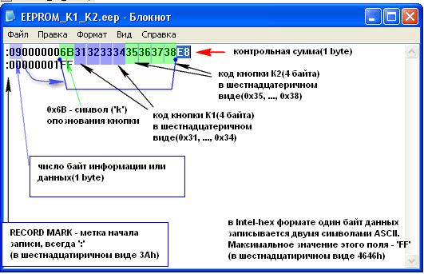
Для изменения кода кнопок:
(изменения производим только в голубых ячейках с [1байт] по [9байт])
1байт - это символ кнопки , можно не менять.
2байт - 5байт, это коды кнопки №1
6байт - 9байт, это коды кнопки №2
CRC-контрольная сумма расчитыватся автоматически, при изменении значений в голубых ячейках.
После изменения кода кнопок, переписываем значения байтов и контрольной суммы (выделено голубым и зелёным)в первую строчку файла EEPROM_K1_K2.eep
Этот файл используем для программирования EEPROM.

Формат Intel-HEX
